Estadísticas
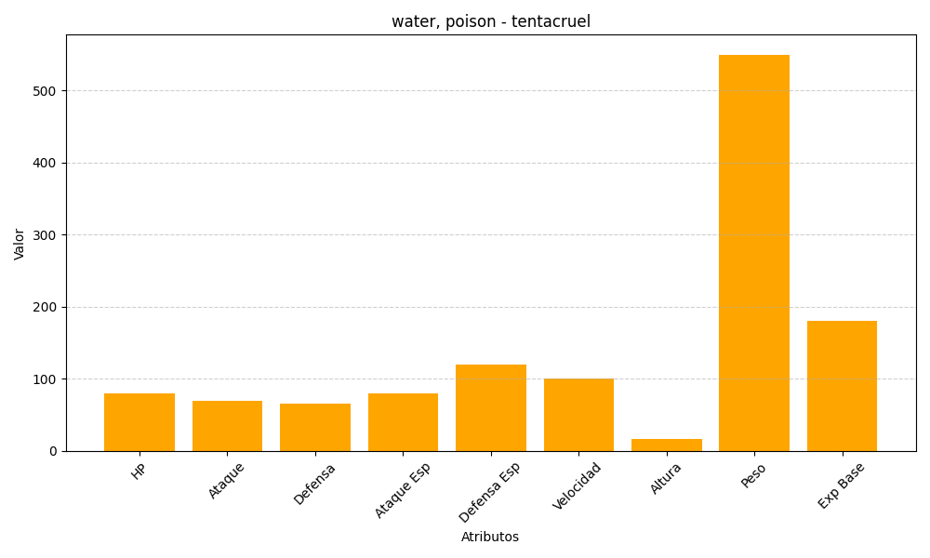
ID | Nombre | Tipo | HP | Ataque | Defensa | Ataque Especial | Defensa Especial | Velocidad | Altura | Peso | Experiencia Base
73 | tentacruel | water, poison | 80 | 70 | 65 | 80 | 120 | 100 | 16 | 550 | 180

